Modelo de Dominio Museo
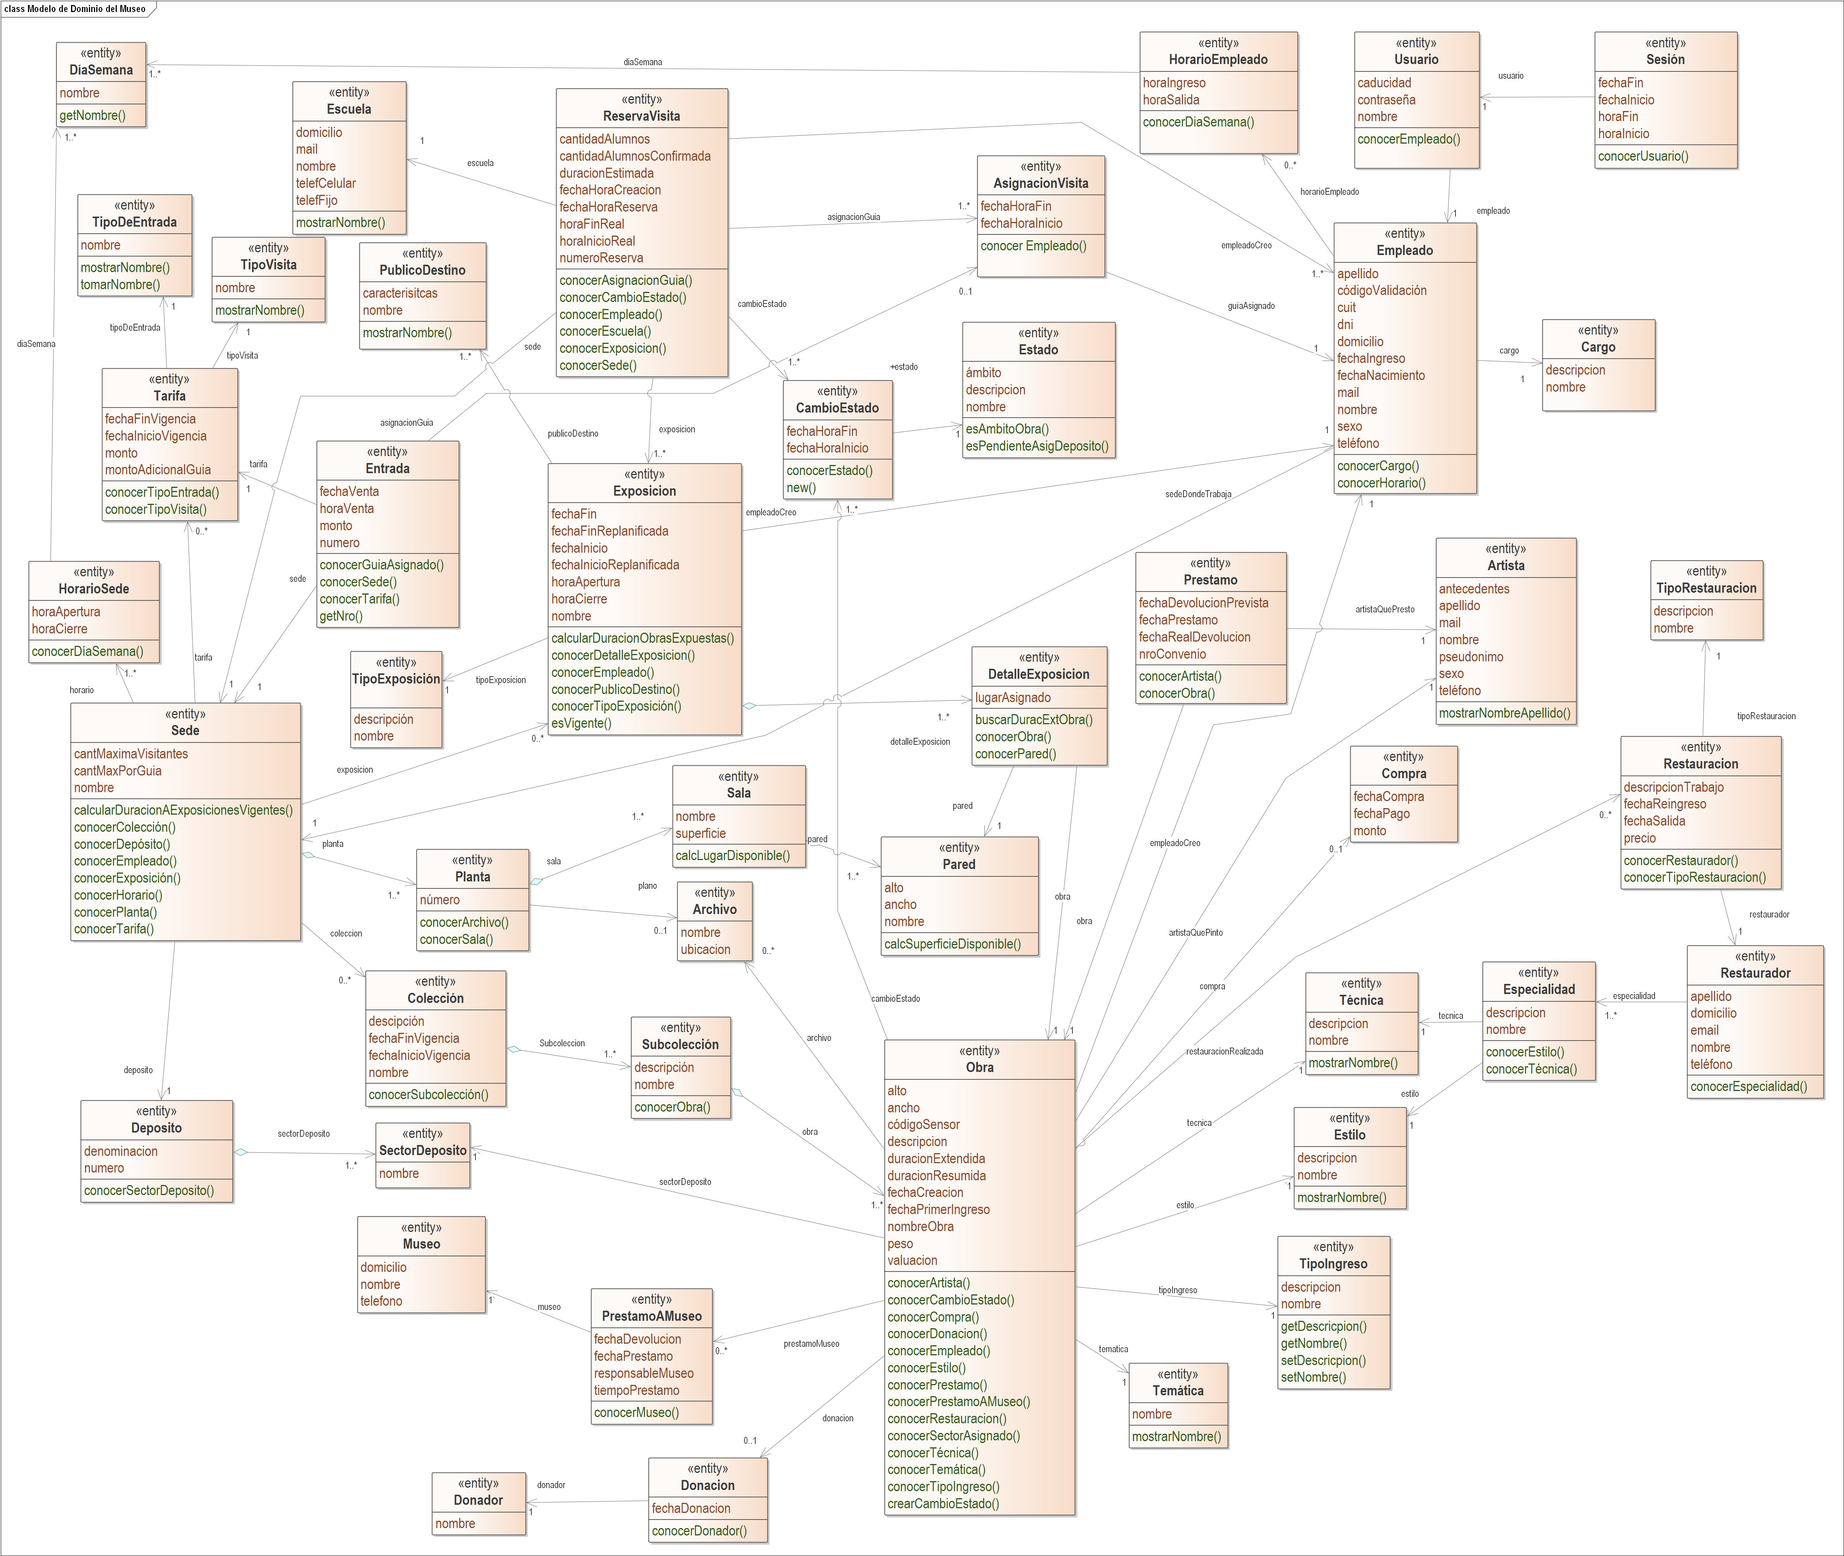
Modelo de Dominio del PPAI 2021 Museo - V 1.8 - Fecha 11/05/2021

El modelo está incompleto, las clases no tienen todos los métodos, la propuesta es que se vaya refinando conforme avancen en el modelado. Respecto de las clases estas son las que tienen que tomar como referencia al igual que las relaciones planteadas.

